VALIDACIÓN AUTOGRAFA
MECANISMO DE SEGUIMIENTO DEL FONDO PARA EL FORTALECIMIENTO DE LAS INSTITUCIONES DE SEGURIDAD PÚBLICA (FOFISP) PARA EL EJERCICIO FISCAL 2024 |  |  |  |  |  |  |  |  |  | Con base en el Artículo 21, primer parrafo, de los Lineamientos de Operación para el Otorgamiento y Ejercicio del Fondo para el Fortalecimiento de las Instituciones de Seguridad Pública (FOFISP) para el ejercicio fiscal 2024 y publicados en el Diario Oficial de la Federación el 16 de enero de 2024, “Las entidades federativas deberán registrar los avances físico-financieros mensuales y trimestrales a través del mecanismo de seguimiento que establezca el Secretariado Ejecutivo y presentar a la Dirección General de Vinculación y Seguimiento, conforme a la aplicación de los recursos convenidos, debidamente suscritos por las autoridades competentes, los cuales contendrán como mínimo la información siguiente a) Datos sobre los recursos convenidos, comprometidos, devengados, ejercidos y pagados a la fecha de corte del periodo que corresponda; y b) Disponibilidad presupuestal y financiera del FOFISP y de los recursos de origen estatal con la que cuenten a la fecha de corte del reporte. ”. Se adjunta en formato PDF y JPEG(.jpg) la validación del presente informe con sus respectivas firmas autógrafas.
"FORMATO DE LA ESTRUCTURA PRESUPUESTARIA FOFISP 2024"
ENTIDAD FEDERATIVA: OAXACA
(Pesos)
FECHA DE CORTE: ABRIL

 | AVANCE FISICO FINANCIERO (AFF)
 | PROGRAMAS CON PRIORIDAD NACIONAL Y SUBPROGRAMAS | AVANCE EN LA APLICACIÓN DE LOS RECURSOS
 |  | CONVENIDO | MODIFICADO | PAGADO | EJERCIDO | DEVENGADO | COMPROMETIDO | REINTEGRADO | PENDIENTE DE APLICAR | Insertar en el recuadro siguiente, el resumen de avance en la aplicación de los recursos, con las firmas autografas correspondientes en formato PDF o JPEG
 | TOTAL | 67,370,382.00 | 67,370,382.00 | 0.00 | 0.00 | 0.00 | 0.00 | 0.00 | 67,370,382.00
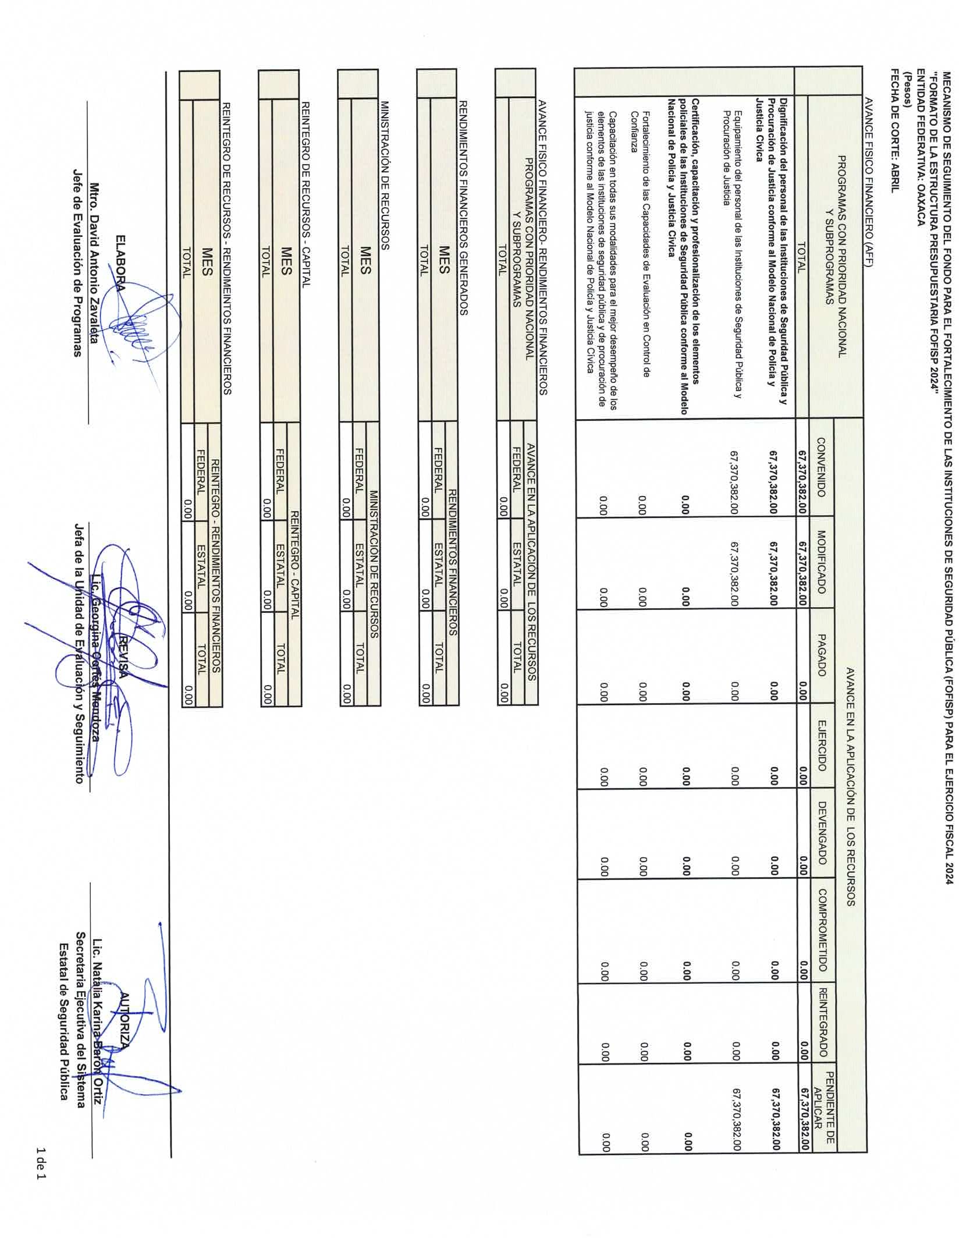
 | Dignificación del personal de las Instituciones de Seguridad Pública y Procuración de Justicia conforme al Modelo Nacional de Policía y Justicia Cívica | 67,370,382.00 | 67,370,382.00 | 0.00 | 0.00 | 0.00 | 0.00 | 0.00 | 67,370,382.00
 | Equipamiento del personal de las Instituciones de Seguridad Pública y Procuración de Justicia | 67,370,382.00 | 67,370,382.00 | 0.00 | 0.00 | 0.00 | 0.00 | 0.00 | 67,370,382.00
 | Certificación, capacitación y profesionalización de los elementos policiales de las Instituciones de Seguridad Pública conforme al Modelo Nacional de Policía y Justicia Cívica | 0.00 | 0.00 | 0.00 | 0.00 | 0.00 | 0.00 | 0.00 | 0.00
 | Fortalecimiento de las Capacidades de Evaluación en Control de Confianza | 0.00 | 0.00 | 0.00 | 0.00 | 0.00 | 0.00 | 0.00 | 0.00
 | Capacitación en todas sus modalidades para el mejor desempeño de los elementos de las instituciones de seguridad pública y de procuración de justicia conforme al Modelo Nacional de Policía y Justicia Cívica | 0.00 | 0.00 | 0.00 | 0.00 | 0.00 | 0.00 | 0.00 | 0.00

EJEMPLO
 | AVANCE FISICO FINANCIERO- RENDIMIENTOS FINANCIEROS
 | PROGRAMAS CON PRIORIDAD NACIONAL Y SUBPROGRAMAS | AVANCE EN LA APLICACIÓN DE LOS RECURSOS
 |  | FEDERAL | ESTATAL | TOTAL
 | TOTAL | 0.00 | 0.00 | 0.00

 | RENDIMIENTOS FINANCIEROS GENERADOS
 | MES | RENDIMIENTOS FINANCIEROS
 |  | FEDERAL | ESTATAL | TOTAL
 | TOTAL | 0.00 | 0.00 | 0.00

 | MINISTRACIÓN DE RECURSOS
 | MES | MINISTRACIÓN DE RECURSOS
 |  | FEDERAL | ESTATAL | TOTAL
 | TOTAL | 0.00 | 0.00 | 0.00

 | REINTEGRO DE RECURSOS - CAPITAL
 | MES | REINTEGRO - CAPITAL
 |  | FEDERAL | ESTATAL | TOTAL
 | TOTAL | 0.00 | 0.00 | 0.00

 | REINTEGRO DE RECURSOS - RENDIMEINTOS FINANCIEROS
 | MES | REINTEGRO - RENDIMIENTOS FINANCIEROS
 |  | FEDERAL | ESTATAL | TOTAL
 | TOTAL | 0.00 | 0.00 | 0.00

 |  |  |  |  |  |  |  |  |  | Instrucciones para adjuntar el archivo:
 | ELABORA |  | REVISA |  |  |  | AUTORIZA |  |  | 1.- Imprimir el presente reporte, que es el resumen del avance en la aplicación de los recursos del financiamiento conjunto a la fecha que se reporta, no es necesario realizar acciones de formato toda vez que ya contiene las especicicaciones de impresión.
 | Mtro. David Antonio Zavaleta |  | Lic. Georgina Cortés Mendoza |  |  |  | Lic. Natalia Karina Barón Ortiz |  |  | 2.- Firmar el reporte impreso por los responsables de elaborar, revisar y autorizar el mismo
 | Jefe de Evaluación de Programas | Jefa de la Unidad de Evaluación y Seguimiento |  |  |  |  | Secretaria Ejecutiva del Sistema |  |  | 3.- Escanear e Insertar el documento firmado de la siguiente forma:
 |  |  |  |  |  |  | Estatal de Seguridad Pública |  |  | PDF
 |  |  |  |  |  |  |  |  |  | Haga clic en la celda de la hoja de cálculo donde quiere insertar el objeto.
 |  |  |  |  |  |  |  |  |  | En la pestaña Insertar , en el grupo texto , haga clic en el Icono de objeto .
 |  |  |  |  |  |  |  |  |  | En el cuadro de diálogo objeto , haga clic en la pestaña crear desde archivo o crear de un archivo.
 |  |  |  |  |  |  |  |  |  | Identificar la ubicación del documento utilizando el botón examinar, una vez identificado el archivo seleccionar el botón insertar, y en la ventana de dialogo active la casilla Mostrar como icono y seleccionar el botón insertar
 |  |  |  |  |  |  |  |  |  | JPEG
 |  |  |  |  |  |  |  |  |  | Guardar el archivo en formato JPEG.
 |  |  |  |  |  |  |  |  |  | Haga clic en la celda de la hoja de cálculo donde quiere insertar el objeto.
 |  |  |  |  |  |  |  |  |  | En la pestaña Insertar , en el grupo ilustraciones , haga clic en el Icono de Imagen
 |  |  |  |  |  |  |  |  |  | Identificar la ubicación del documento, una vez identificado el archivo, seleccionar el botón insertar

